Sheet1
①すべてのデータをINSERT

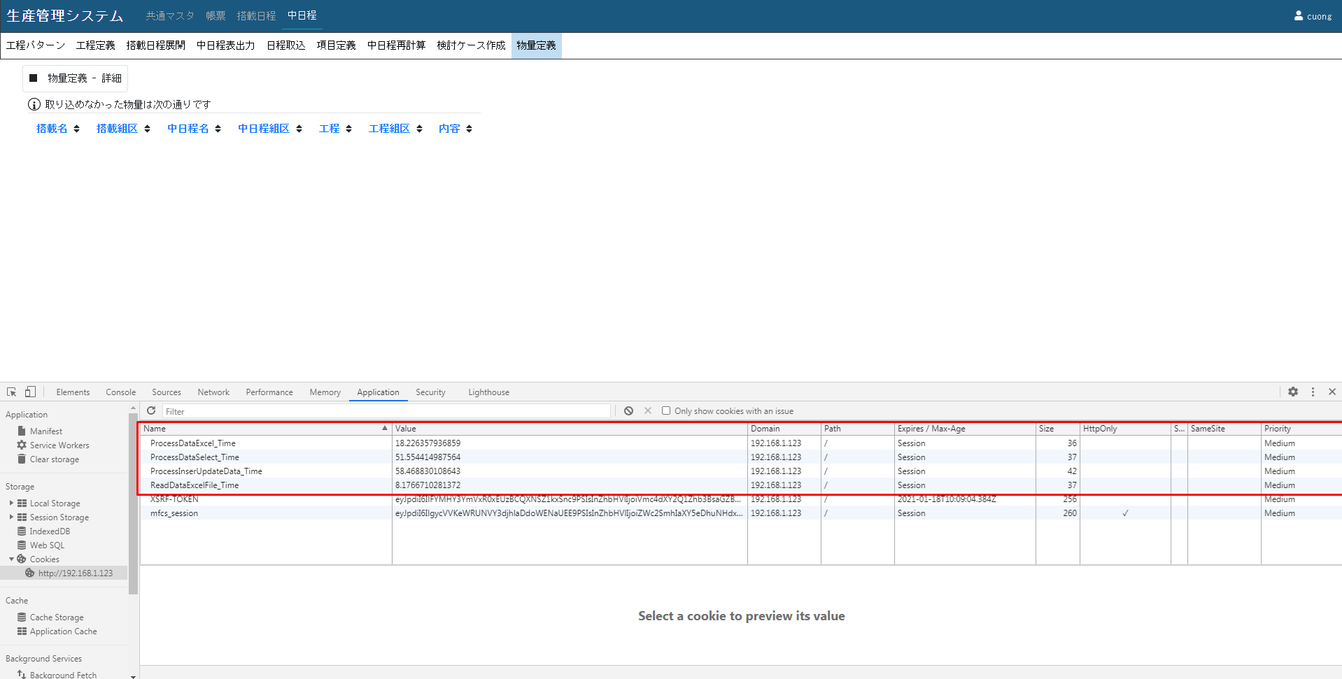

②すべてのデータをUPDATE

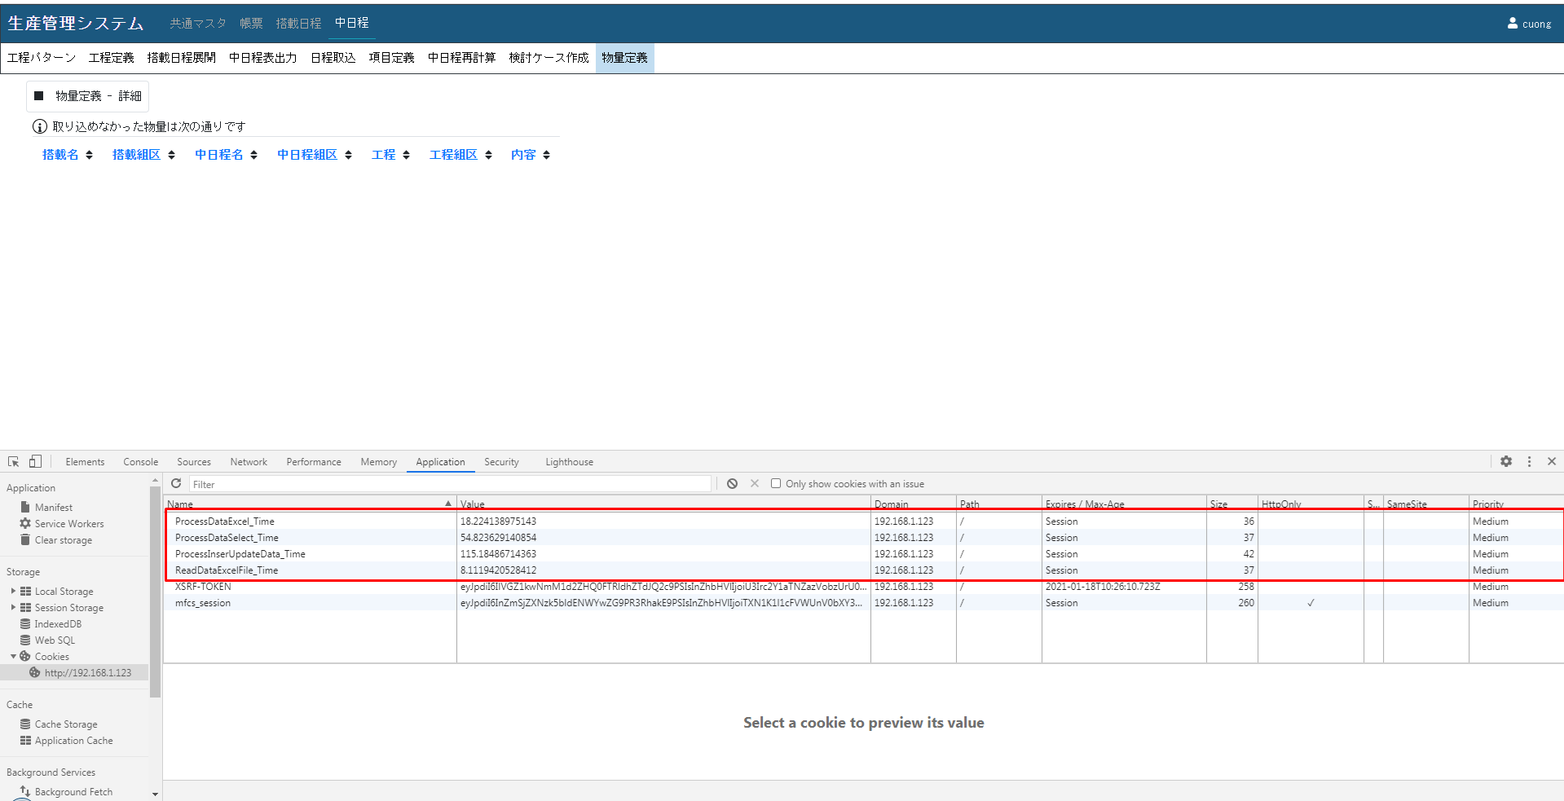

④22200レコードをUPDATE

